Copia de Sheet1
ID |  |  | Título del caso de prueba | Pasos de la prueba | Datos de prueba (Cuerpo de la solicitud) | Resultado esperado | Resultado actual | Estado | Enlace al informe de errores
 | Requisito 1: /api/v1/kits/:id/products
(0) | Requisito 1: POST /api/v1/kits/:id/products | Trabjar con los kits | Agregar productos existentes al kit | 1. Envía una solicitud POST a /api/v1/kits/:id/products con una ID de kit en la URL y una ID existente de producto en el cuerpo de la solicitud. | Parámetros de ruta: id=2 { "productsList": [ { "id": 1, "quantity": 2 } ] } | 200 OK | 200 OK | APROBADO
 |  | Casos límite para el campo QUANTITY | Agregar 29 productos | 1. Enviar una solicitud POST a /api/v1/kits/:id/products con un quantity = 29 | Parámetros de ruta: id=2 { "productsList": [ { "id": 1, "quantity": 29 } ] } | 200 OK |  200 OK | APROBADO
 |  |  | Agregar 30 productos (máximo) | 1. Enviar una solicitud POST a /api/v1/kits/:id/products con un quantity = 30 | Parámetros de ruta: id=2 { "productsList": [ { "id": 1, "quantity": 30 } ] } | 200 OK | 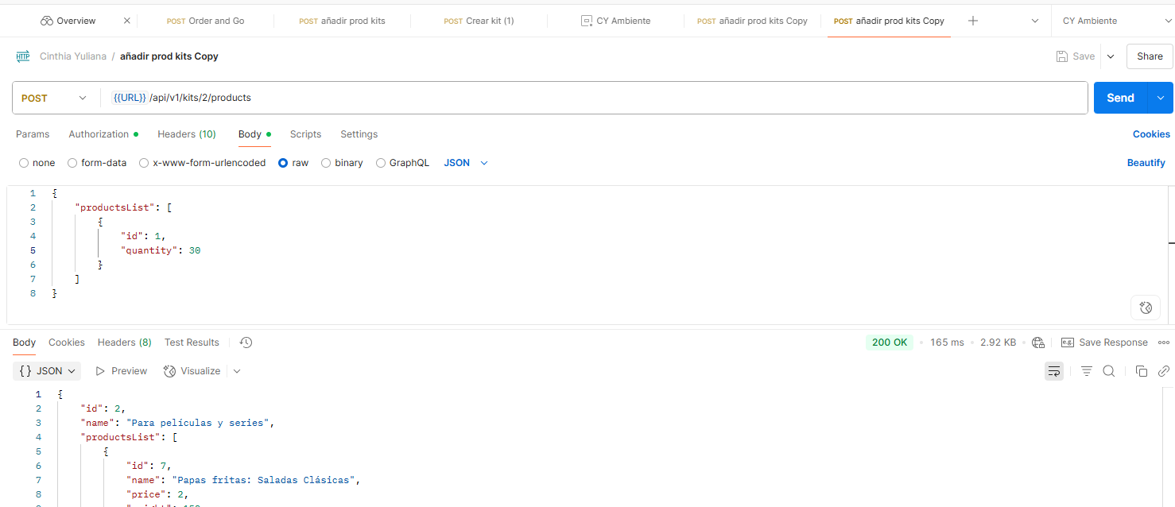 200 OK | APROBADO
 |  |  | Agregar 31 productos (exceso) | 1. Enviar una solicitud POST a /api/v1/kits/:id/products con un quantity = 31 | Parámetros de ruta: id=2 { "productsList": [ { "id": 1, "quantity": 31 } ] } | 400 | 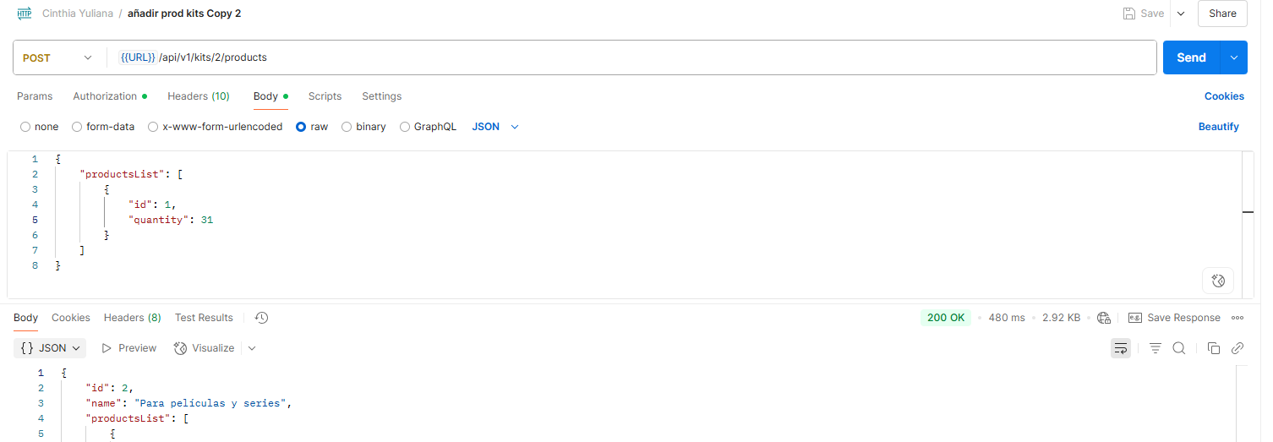 200 OK | NO APROBADO | https://cinthiayulianaramos.atlassian.net/browse/QUGCY-1
 |  | ID en la URL | ID válido | Usar id en la URL: /kits/6 | Parámetros de ruta: id=6 { "productsList": [ { "id": 1, "quantity": 2 } ] } | 200 OK | 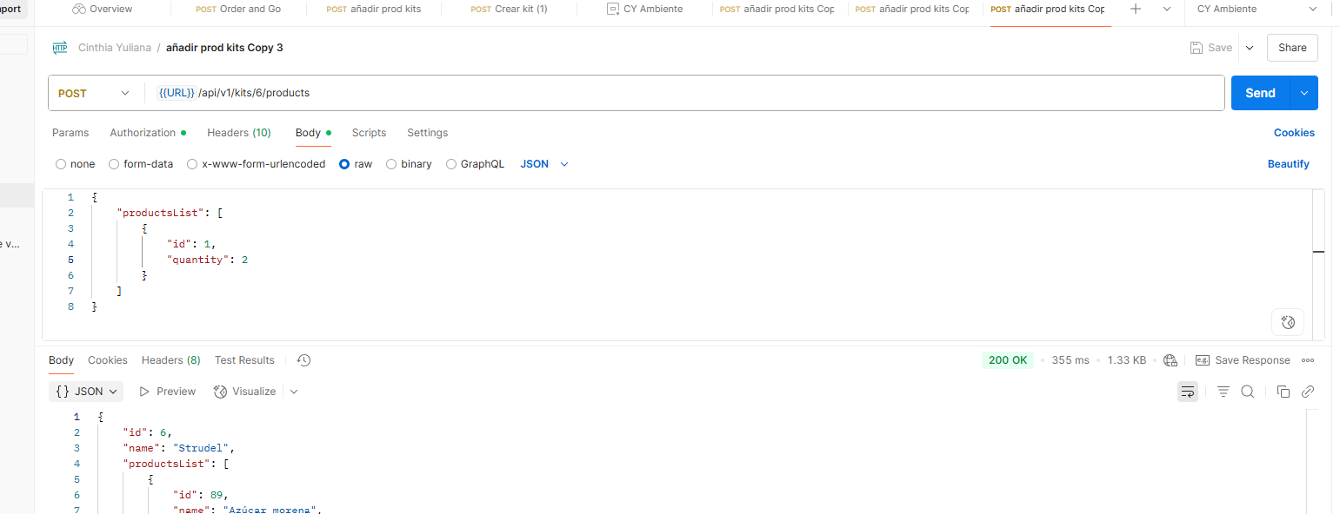 200 OK | APROBADO
 |  |  | ID negativo | Usar id en la URL: /kits/-1 | Parámetros de ruta: id= -1 { "productsList": [ { "id": 1, "quantity": 5 } ] } | 400 | 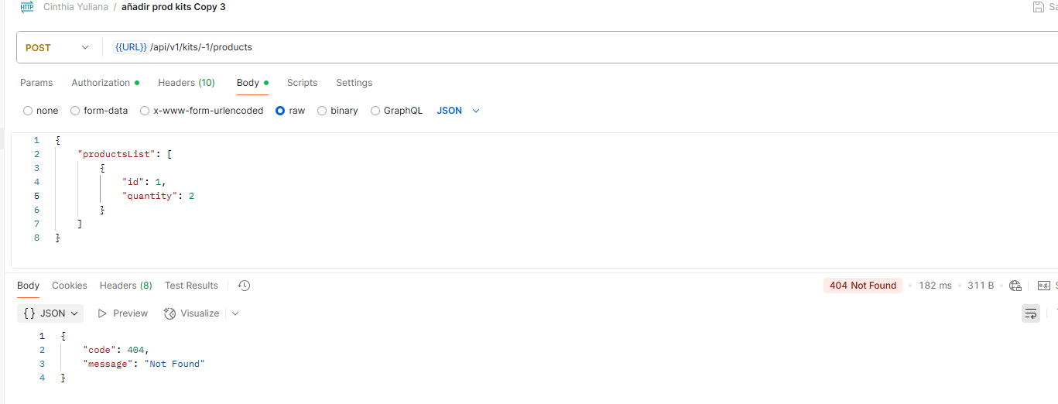 400 Not Found | APROBADO
 |  |  | ID decimal | Usar id en la URL: /kits/1.2 | Parámetros de ruta: id=2 { "productsList": [ { "id": 1, "quantity": 5 } ] } | 400 | 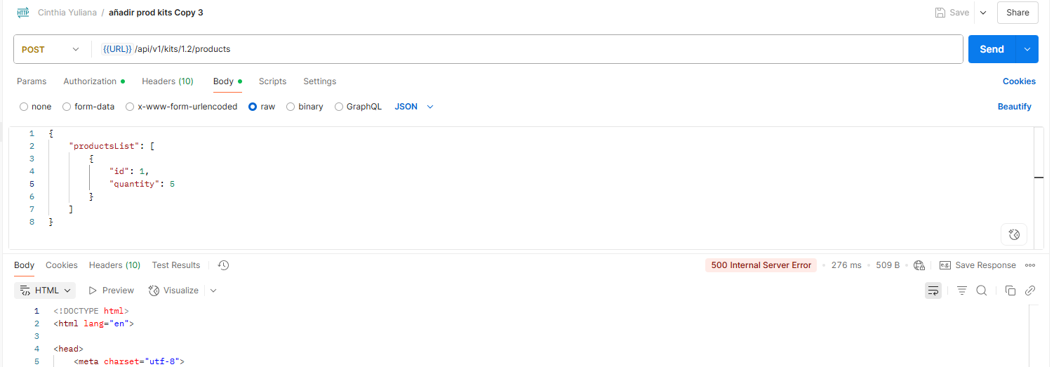 500 Internal Server Error | NO APROBADO | https://cinthiayulianaramos.atlassian.net/browse/QUGCY-2
 |  |  | ID alfabético | Usar id en la URL: /kits/abc | Parámetros de ruta: id=2 { "productsList": [ { "id": 1, "quantity": 5 } ] } | 400 |  500 Internal Server Error | NO APROBADO | https://cinthiayulianaramos.atlassian.net/browse/QUGCY-3
 |  | Quantity | Quantity negativo | Enviar quantity = -1 | Parámetros de ruta: id=2 { "productsList": [ { "id": 1, "quantity": -1 } ] } | 400 |  200 OK | NO APROBADO | https://cinthiayulianaramos.atlassian.net/browse/QUGCY-4
 |  |  | Quantity decimal | Enviar quantity = 1.5 | Parámetros de ruta: id=2 { "productsList": [ { "id": 1, "quantity": 1.5 } ] } | 400 | 500 Internal Server Error | NO APROBADO | https://cinthiayulianaramos.atlassian.net/browse/QUGCY-5
 |  |  | Quantity como string | Enviar quantity = "abc" | Parámetros de ruta: id=2 { "productsList": [ { "id": 1, "quantity": "abc" } ] } | 400 | 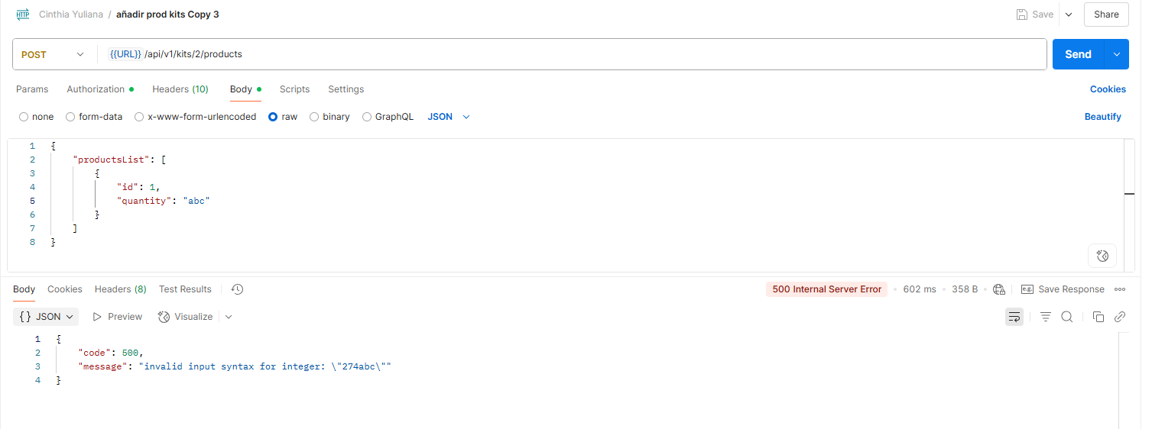 500 Internal Server Error | NO APROBADO | https://cinthiayulianaramos.atlassian.net/browse/QUGCY-6
 |  |  | Quantity como simbolo | Enviar quantity = "@" | Parámetros de ruta: id=2 { "productsList": [ { "id": 1, "quantity": "@" } ] } | 400 |  500 Internal Server Error | NO APROBADO | https://cinthiayulianaramos.atlassian.net/browse/QUGCY-7
 | POST /order-and-go/v1/delivery - Consultar entrega con Order and Go
(11) | POST /order-and-go/v1/delivery |  | Calcular entrega con Order and Go | 1. Envía una solicitud POST a /order-and-go/v1/delivery , ingresando los datos adecuados | { "deliveryTime": 9, "productsCount": 10, "productsWeight": 11 } | Código 200 | 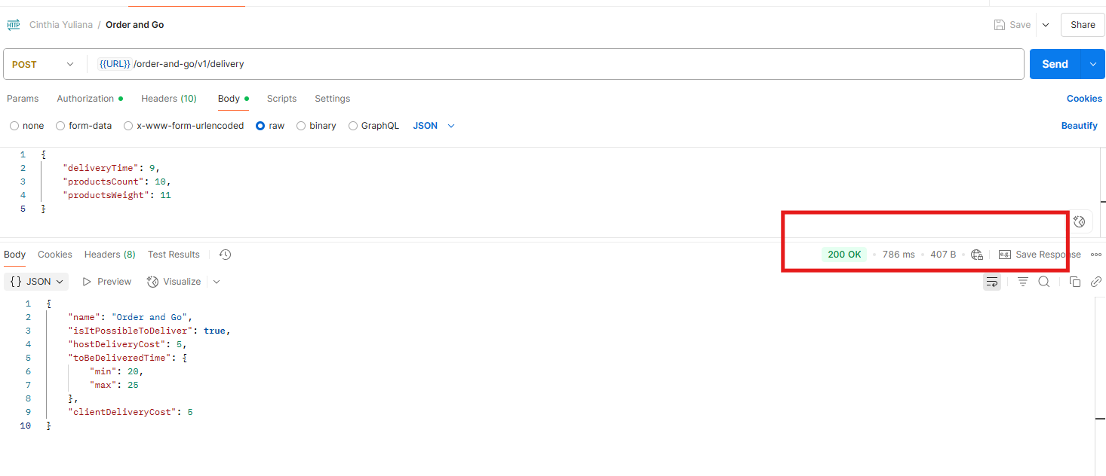 Código 200 | APROBADO
(12) |  |  | Validar el servicio de entrega con Order and Go con 8 articulos y 2.5kg | 1. Envía una solicitud POST a /order-and-go/v1/delivery , ingresando los datos adecuados Precondición: Usuario accede entre las 08:00 y las 22:00 horas | { "deliveryTime": 10, "productsCount": 8, "productsWeight": 2.5 } | Código 200 | 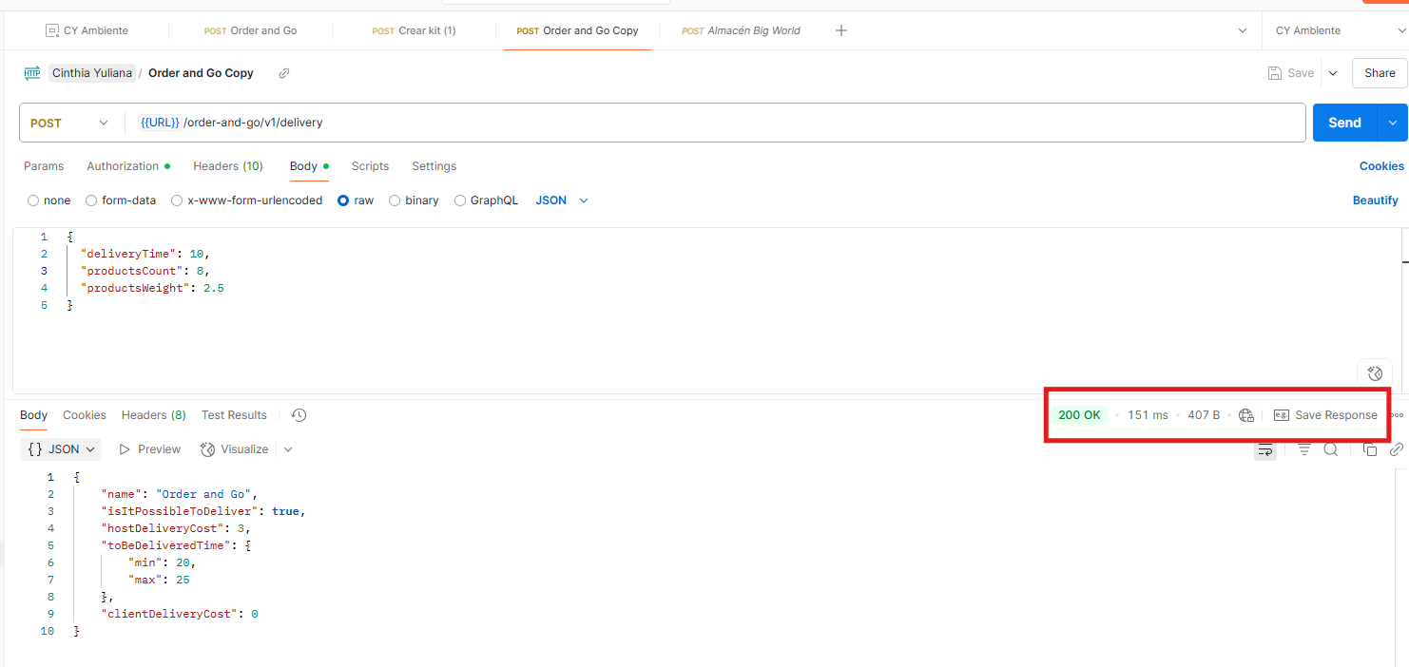 Código 200 | APROBADO
(13) |  |  | Validar el servicio de entrega con Order and Go con 12 articulos y 4kg | 1. Envía una solicitud POST a /order-and-go/v1/delivery , ingresando los datos adecuados Precondición: Usuario accede entre las 08:00 y las 22:00 horas | { "deliveryTime": 10, "productsCount": 12, "productsWeight": 4 } | Código 200 | 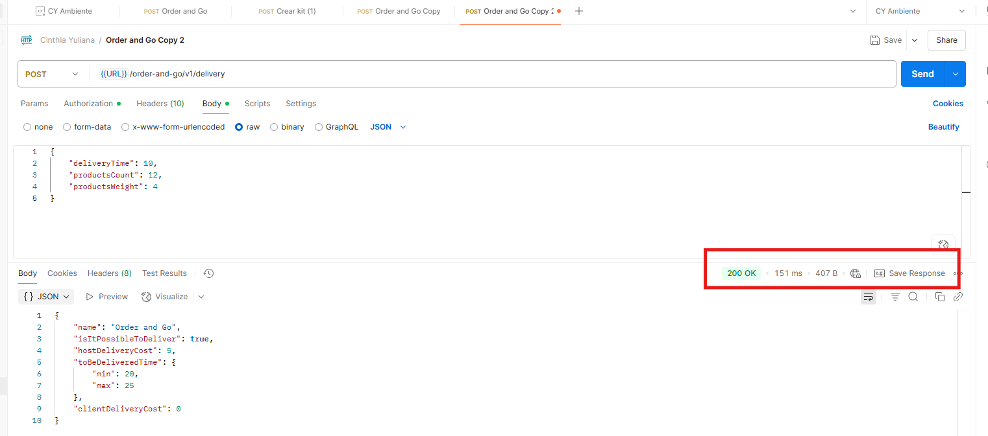 Código 200 | APROBADO
(14) |  |  | Validar el servicio de entrega con Order and Go con 16 articulos (limite excedido) | 1. Envía una solicitud POST a /order-and-go/v1/delivery , ingresando los datos adecuados Precondición: Usuario accede entre las 08:00 y las 22:00 horas | { "deliveryTime": 10, "productsCount": 16, "productsWeight": 5 } | Código 400 | 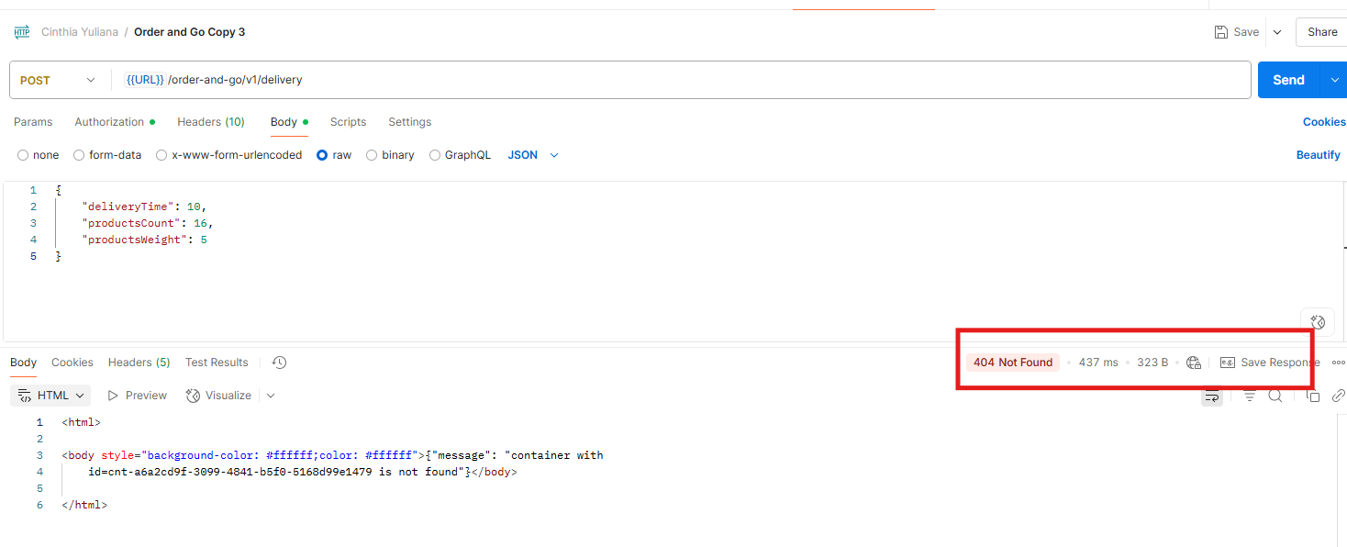 Código 400 | APROBADO
(15) |  |  | Validar el servicio de entrega con Order and Go con 6.5 (peso excedido) | 1. Envía una solicitud POST a /order-and-go/v1/delivery , ingresando los datos adecuados Precondición: Usuario accede entre las 08:00 y las 22:00 horas | { "deliveryTime": 10, "productsCount": 10, "productsWeight": 6.5 } | Código 400 | 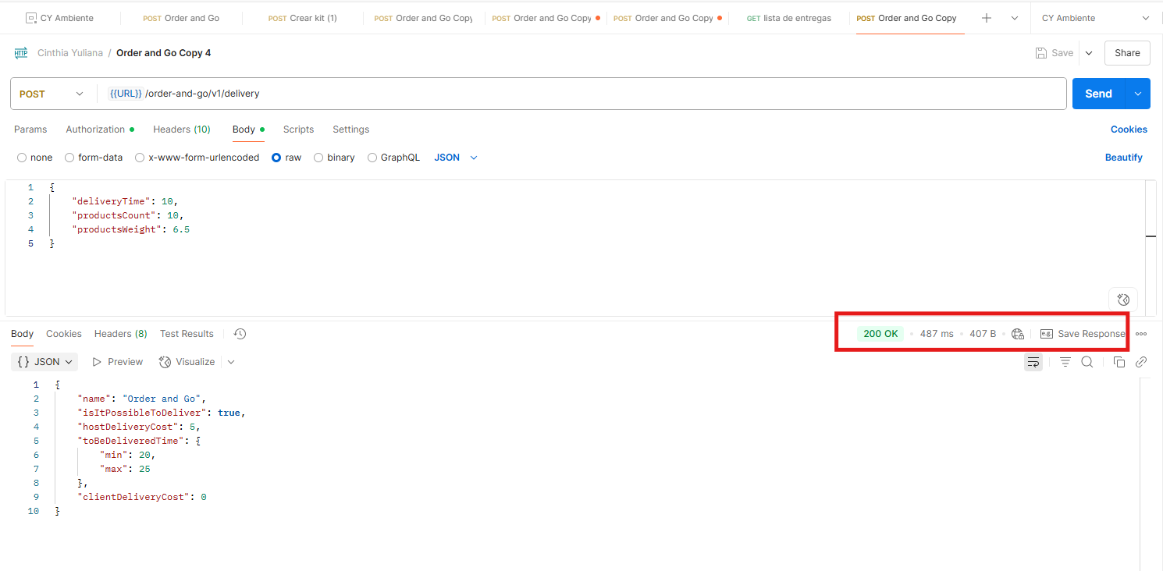 Código 200 | NO APROBADO | https://cinthiayulianaramos.atlassian.net/browse/QUGCY-8
 |  | deliveryTime (permitido 08-22) | deliveryTime = 7 | Enviar deliveryTime = 7 | { "deliveryTime": 7, "productsCount": 8, "productsWeight": 2.5 } | 200 OK |  Código 200 OK | APROBADO
 |  |  | deliveryTime = 8 (mínimo válido) | Enviar deliveryTime = 8 | { "deliveryTime": 8, "productsCount": 8, "productsWeight": 2.5 } | 200 OK |  Código 200 OK | APROBADO
 |  |  | deliveryTime = 22 (máximo) | Enviar deliveryTime = 22 | { "deliveryTime": 22, "productsCount": 8, "productsWeight": 2.5 } | 200 OK |  Código 200 OK | APROBADO
 |  |  | deliveryTime = 23 | Enviar deliveryTime = 23 | { "deliveryTime": 23, "productsCount": 8, "productsWeight": 2.5 } | 200 OK |  Código 200 OK | APROBADO
 |  | Límites de productsCount | productsCount = 0 (mínimo) | Enviar productsCount = 0 | { "deliveryTime": 8, "productsCount": 0, "productsWeight": 2.5 } | 200 OK |  Código 200 OK | APROBADO
 |  |  | productsCount = 1 | Enviar productsCount = 1 | { "deliveryTime": 8, "productsCount": 1, "productsWeight": 2.5 } | 200 OK |  Código 200 OK | APROBADO
 |  |  | productsCount = 8 (máximo tramo 1) | Enviar productsCount = 8 | { "deliveryTime": 8, "productsCount": 8, "productsWeight": 2.5 } | 200 OK |  Código 200 OK | APROBADO
 |  |  | productsCount = 9 (mínimo tramo 2) | Enviar productsCount = 9 | { "deliveryTime": 8, "productsCount": 9, "productsWeight": 2.5 } | 200 OK |  Código 200 OK | APROBADO
 |  |  | productsCount = 15 (máximo tramo 2) | Enviar productsCount = 15 | { "deliveryTime": 8, "productsCount": 15, "productsWeight": 2.5 } | 200 OK |  Código 200 OK | APROBADO
 |  |  | productsCount = 16 (fuera rango) | Enviar productsCount = 16 | { "deliveryTime": 8, "productsCount": 16, "productsWeight": 2.5 } | 400 | 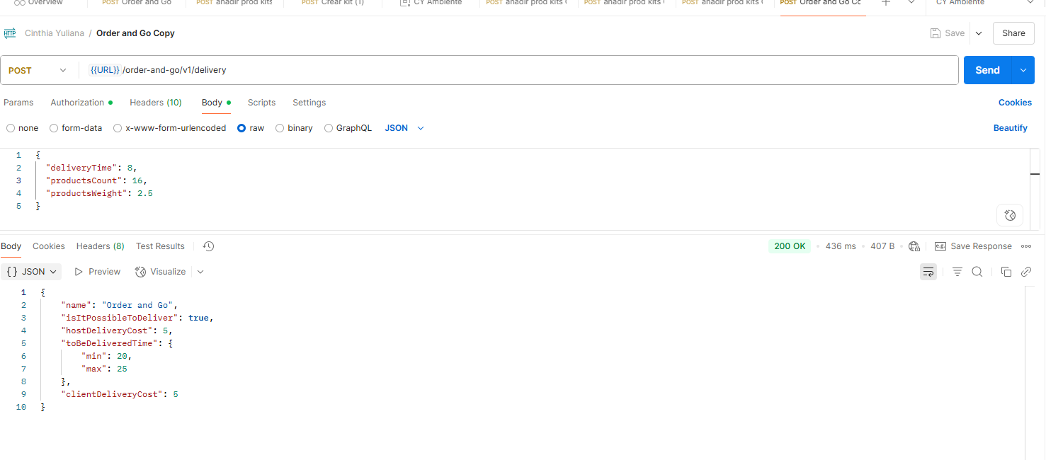 Código 200 OK | NO APROBADO | https://cinthiayulianaramos.atlassian.net/browse/QUGCY-9
 |  | Límites de productsWeight | productsWeight = 0 | Enviar productsWeight = 0 | { "deliveryTime": 8, "productsCount": 8, "productsWeight": 0 } | 200 OK |  Código 200 OK | APROBADO
 |  |  | productsWeight = 3.0 (máx tramo 1) | Enviar productsWeight = 3.0 | { "deliveryTime": 8, "productsCount": 8, "productsWeight": 3.0 } | 200 OK |  Código 200 OK | APROBADO
 |  |  | productsWeight = 3.1 (mín tramo 2) | Enviar productsWeight = 3.1 | { "deliveryTime": 8, "productsCount": 8, "productsWeight": 3.1 } | 200 OK |  Código 200 OK | APROBADO
 |  |  | productsWeight = 6 (máximo) | Enviar productsWeight = 6 | { "deliveryTime": 8, "productsCount": 8, "productsWeight": 6 } | 200 OK |  Código 200 OK | APROBADO
 |  |  | productsWeight = 6.1 (fuera rango) | Enviar productsWeight = 6.1 | { "deliveryTime": 8, "productsCount": 8, "productsWeight": 6.1 } | 400 |  Código 200 OK | NO APROBADO | https://cinthiayulianaramos.atlassian.net/browse/QUGCY-10
 |  | Casos negativos (no numéricos) | deliveryTime | "abc" | { "deliveryTime": "abc", "productsCount": 8, "productsWeight": 6 } | 400 | 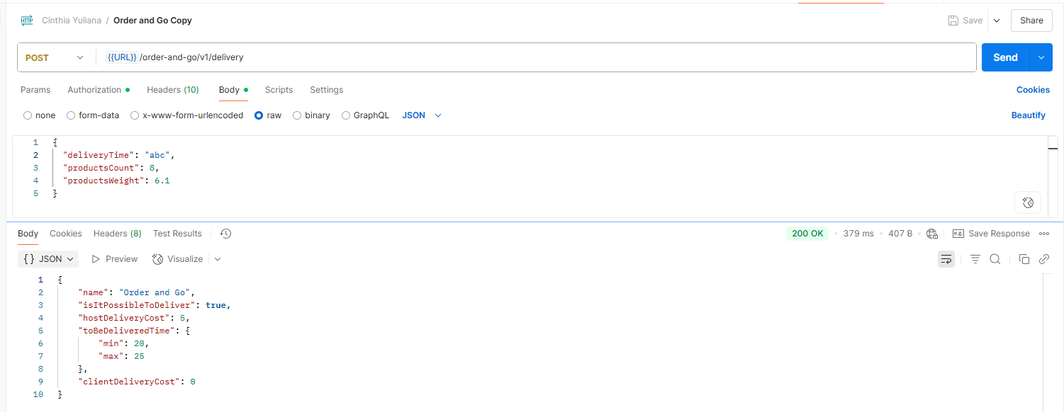 Código 200 OK | NO APROBADO | https://cinthiayulianaramos.atlassian.net/browse/QUGCY-11
 |  |  | productsCount | "@" | { "deliveryTime": 8, "productsCount": "@", "productsWeight": 6 } | 400 |  Código 200 OK | NO APROBADO | https://cinthiayulianaramos.atlassian.net/browse/QUGCY-12
 |  |  | productsWeight | "uno" | { "deliveryTime": 8, "productsCount": 8, "productsWeight": "uno" } | 400 |  Código 200 OK | NO APROBADO | https://cinthiayulianaramos.atlassian.net/browse/QUGCY-13

